Victor
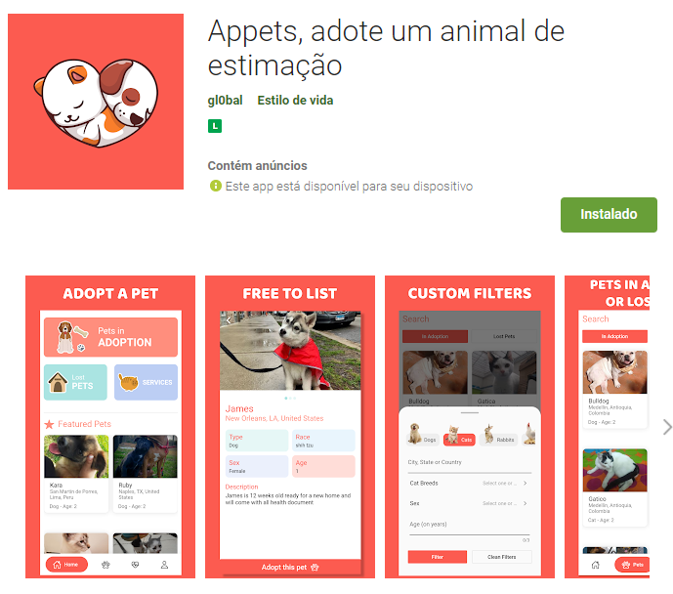
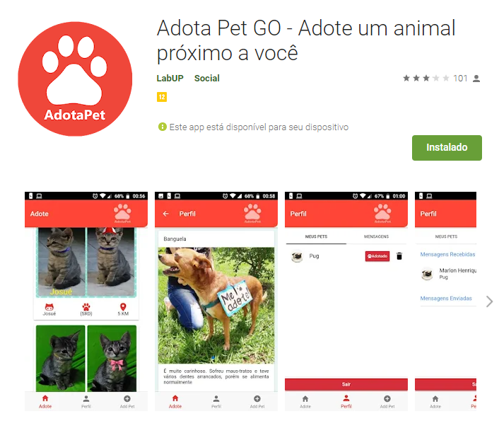
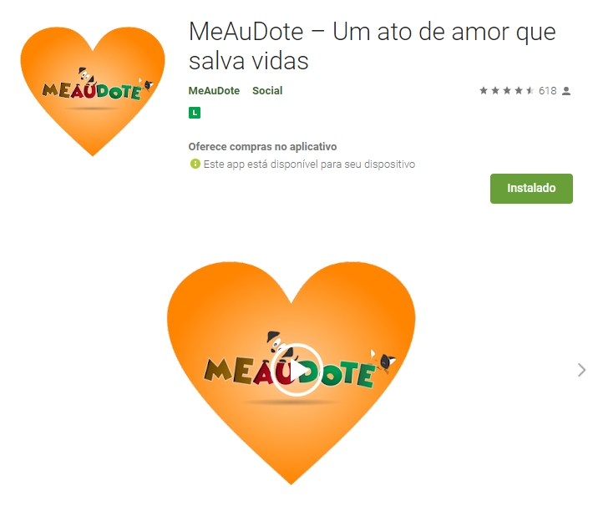
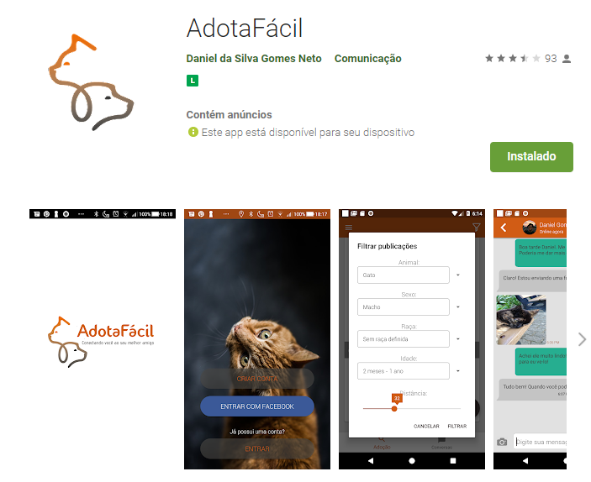
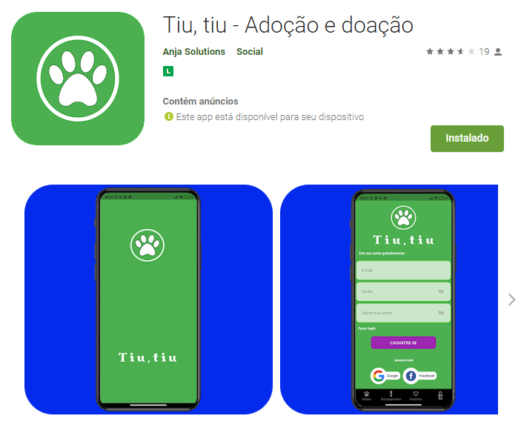
Funcionalidade | Tiu, tiu | MeAuDote | Appets | AdotaFacil | AdotaPet
Notificações por push
Geolocalização
Chat
Segurança
Propagandas
Facilidade de uso
Compartilhamento
Análise de dados
Integração com outras ferramentas
Tutorial

Isabella
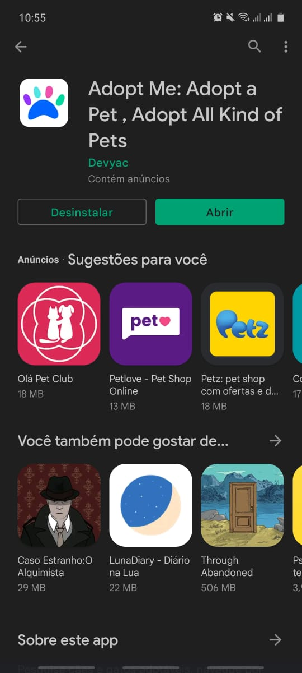
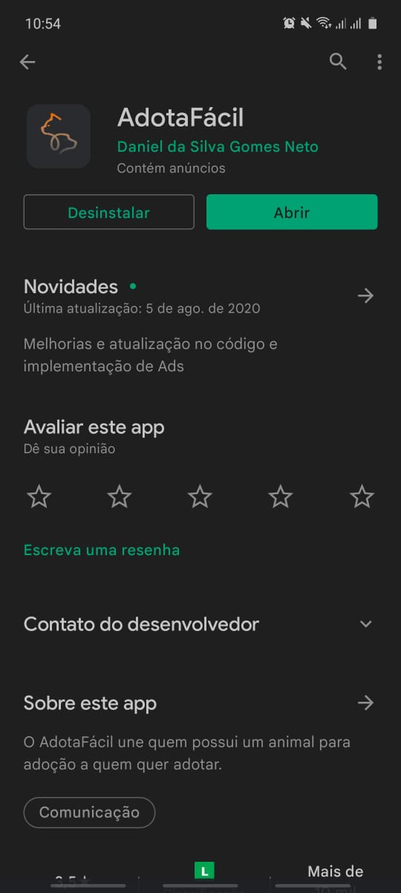
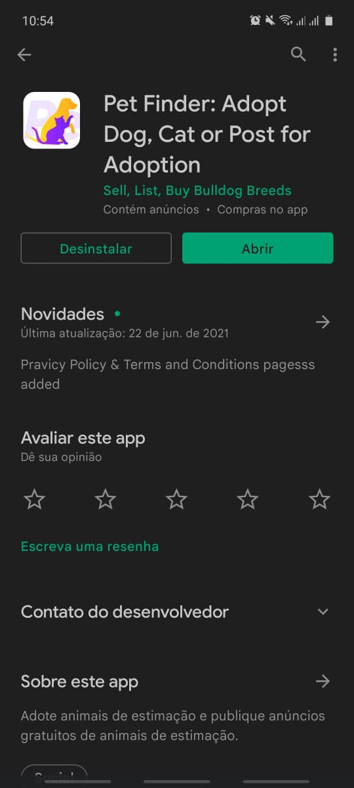
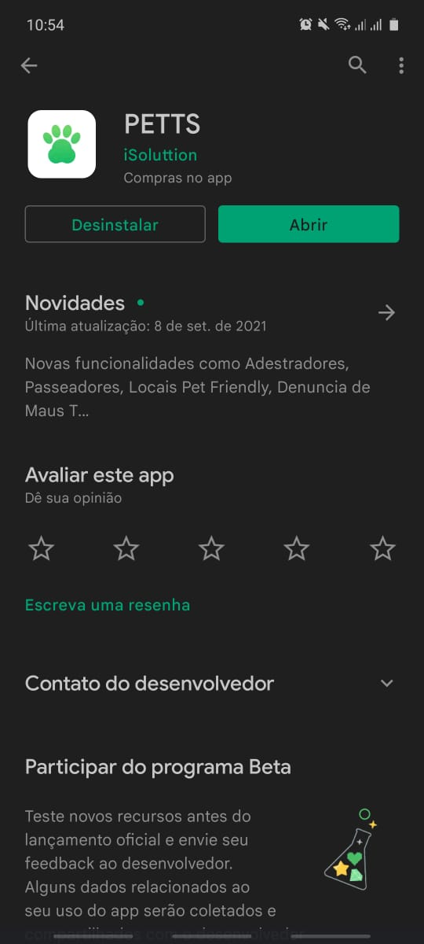
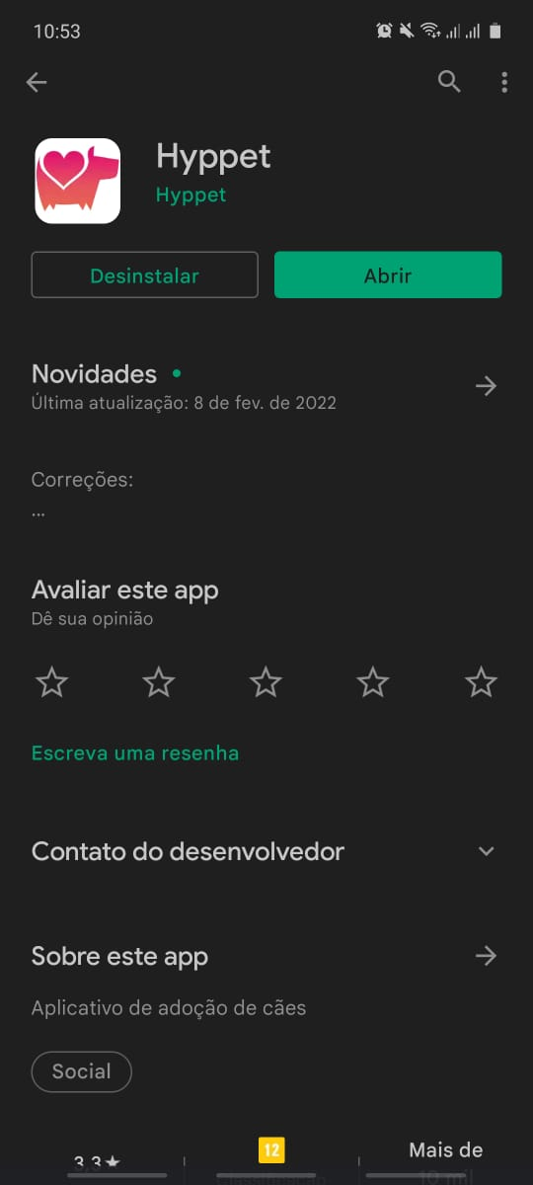
Funcionalidade | Hyppet | PETTS | Adopt me | Pet Finder | AdotaFácil
Notificações por push
Geolocalização
Chat
Segurança
Propagandas
Facilidade de uso
Compartilhamento
Análise de dados
Integração com outras ferramentas
Tutorial

Matheus
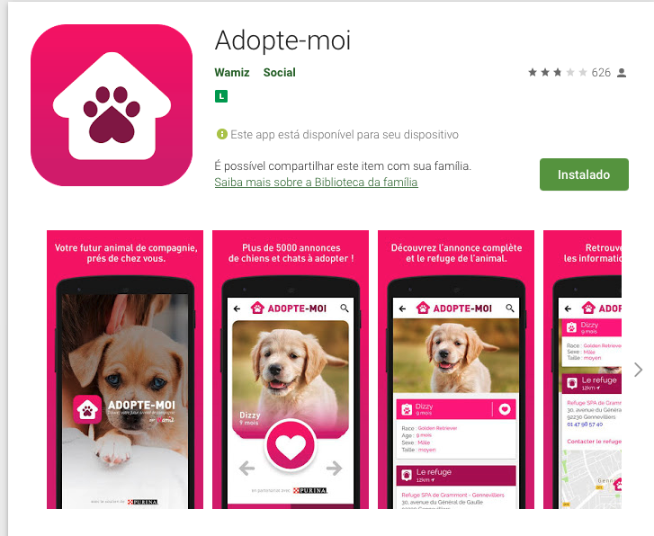
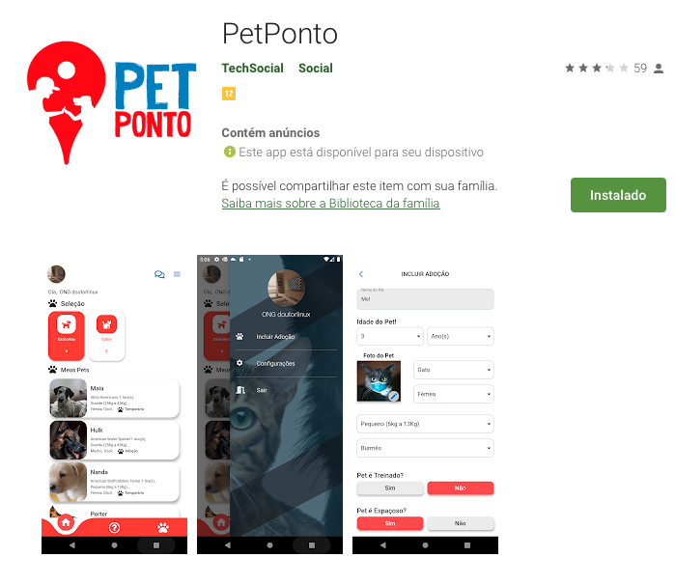
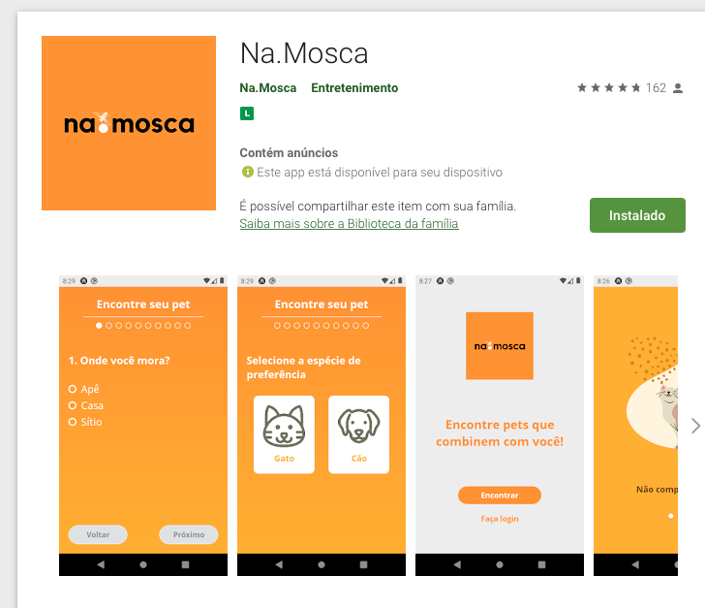
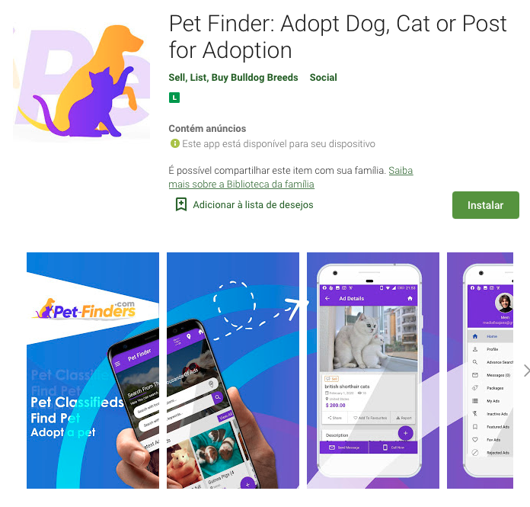
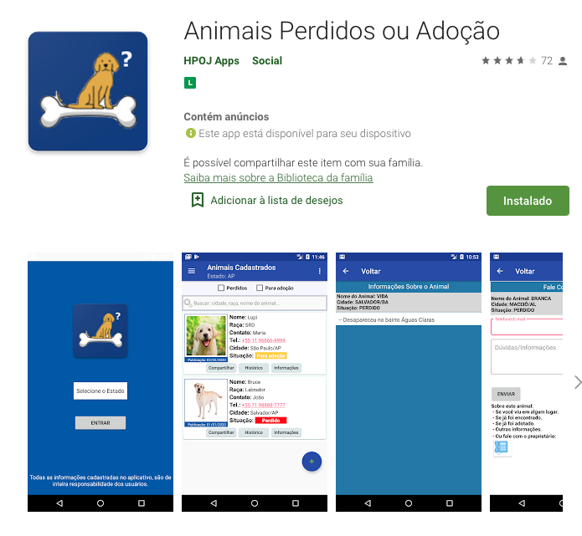
Funcionalidade | PetPonto | Na.Mosca | Adopte-Moi | Animais perdidos ou adoção | Pet Finder: Adopt Dod, Cat or Post for Adoption
Notificações por push
Geolocalização
Chat
Segurança
Propagandas
Facilidade de uso
Compartilhamento
Análise de dados
Integração com outras ferramentas
Tutorial

